상품제안서
오복 장수 방짜유기 2인수저세트(거북받침+파스텔수저집) | 상품코드: S43323

 |  |  |  |  |  |  | 02-713-8555 | www.synergygift.co.kr
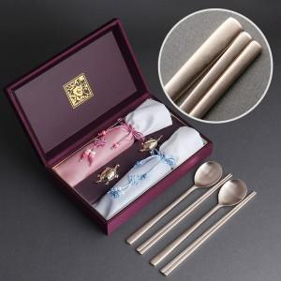

【상세/제작정보】 | <span style="font-size: 14pt;">※ 숟가락+젓가락 10면 레이저인쇄</span>

【인쇄/포장옵션】 | 실크, 레이저, 금박 / 포장지포장

【공급단가】 | 수량 | 20~ | 50~ | 100~ | 300~ | 500~
*VAT별도 | 단가 | 41,600원 | 39,000원 | 38,000원 | 37,000원 | 36,300원

【상품 URL】 | https://www.synergygift.co.kr:443/src/goods_detail.php?gdno=43323

